BUKU SOAL DAN DANGKUMAN MATERI
 | CATATAN : BUKU INI MERUPAKAN BUKU SOAL DAN RANGKUMAN MATERI ( DALAM 1 BUKU ADA 5 MATA PELAJARAN AGAMA)

SURAT PESANAN BUKU SOAL AGAMA REVISI KMA NO.183 TAHUN 2019

Nama Pelanggan |  | :
Alamat Pelanggan |  | :
No Telp / HP |  | :

NO | KODBUK | JUDUL | PENGARANG | PESAN | HARGA | TOTAL
1 | 0092970401 | SALAM (SISWA ANDAL 5PELAJARAN MI) 5IN1 KLS.1A/K2019 | ABD. ROKHIM |  | 89,000
2 | 0092970411 | SALAM (SISWA ANDAL 5PELAJARAN MI) 5IN1 KLS.1B/K2019 | ABD. ROKHIM |  | 90,000 | -
3 | 0092970421 | SALAM (SISWA ANDAL 5PELAJARAN MI) 5IN1 KLS.2A/K2019 | ABD. ROKHIM |  | 84,000
4 | 0092970431 | SALAM (SISWA ANDAL 5PELAJARAN MI) 5IN1 KLS.2B/K2019 | ABD. ROKHIM |  | 93,000 | -
5 | 0092970441 | SALAM (SISWA ANDAL 5PELAJARAN MI) 5IN1 KLS.3A/K2019 | ABD. ROKHIM |  | 96,000
6 | 0092970451 | SALAM (SISWA ANDAL 5PELAJARAN MI) 5IN1 KLS.3B/K2019 | ABD. ROKHIM |  | 96,000 | -
7 | 0092970461 | SALAM (SISWA ANDAL 5PELAJARAN MI) 5IN1 KLS.4A/K2019 | ABD. ROKHIM |  | 89,000
8 | 0092970471 | SALAM (SISWA ANDAL 5PELAJARAN MI) 5IN1 KLS.4B/K2019 | ABD. ROKHIM |  | 94,000 | -
9 | 0092970481 | SALAM (SISWA ANDAL 5PELAJARAN MI) 5IN1 KLS.5A/K2019 | ABD. ROKHIM |  | 94,000
10 | 0092970491 | SALAM (SISWA ANDAL 5PELAJARAN MI) 5IN1 KLS.5B/K2019 | ABD. ROKHIM |  | 94,000 | -
11 | 0092970501 | SALAM (SISWA ANDAL 5PELAJARAN MI) 5IN1 KLS.6A/K2019 | ABD. ROKHIM |  | 93,000
12 | 0092970511 | SALAM (SISWA ANDAL 5PELAJARAN MI) 5IN1 KLS.6B/K2019 | ABD. ROKHIM |  | 80,000 | -
 |  |  |  |  | JUMLAH | -

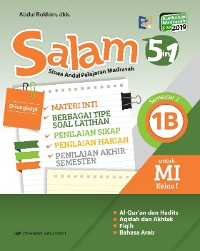
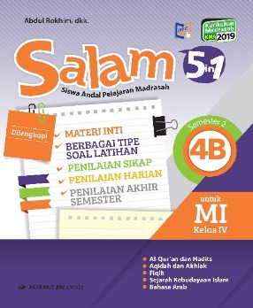
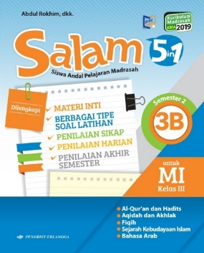
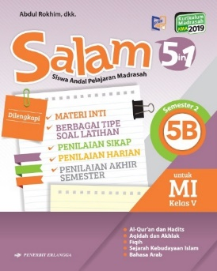
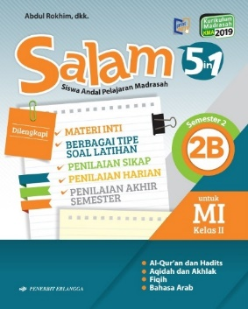
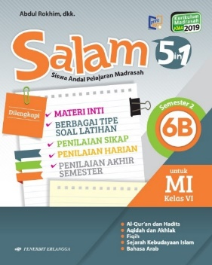

.......................,………………………….
Pemesan,

(………………………………………)

 |  | CONTACT PERSON : 085-74881-3698 (CHANKI TELP )
 | '081 2177 36 636 ( CHANKI WA )

BUKU TEKS AGAMA
 | CATATAN : BUKU INI MERUPAKAN BUKU TEKS AGAMA UNTUK JENJANG MI

SURAT PESANAN BUKU TEKS AGAMA REVISI KMA NO.183 TAHUN 2019

Nama Pelanggan |  | :
Alamat Pelanggan |  | :
No Telp / HP |  | :

NO | KODBUK | JUDUL | PENGARANG | PESAN | HARGA | TOTAL
1 | 0094920081 | AYO BELAJAR BAHASA ARAB MI KLS.1/K2019 | FIRMAN HAMDANI, DKK |  | 60,000
2 | 0094920091 | AYO BELAJAR BAHASA ARAB MI KLS.2/K2019 | FIRMAN HAMDANI, DKK |  | 82,000
3 | 0094920101 | AYO BELAJAR BAHASA ARAB MI KLS.3/K2019 | FIRMAN HAMDANI, DKK |  | 64,000
4 | 0094920111 | AYO BELAJAR BAHASA ARAB MI KLS.4/K2019 | JALAL SUYUTI |  | 57,000
5 | 0094920121 | AYO BELAJAR BAHASA ARAB MI KLS.5/K2019 | SRI SABBAHATUN |  | 57,000
6 | 0094920131 | AYO BELAJAR BAHASA ARAB MI KLS.6/K2019 | AHMAD SYAEKHUDIN |  | 57,000
7 | 0022970161 | BINA AKIDAH AKHLAK MI KLS.I/K2019 | TIM BINA KARYA GURU |  | 70,000
8 | 0022970171 | BINA AKIDAH AKHLAK MI KLS.II/K2019 | TIM BINA KARYA GURU |  | 89,000
9 | 0022970181 | BINA AKIDAH AKHLAK MI KLS.III/K2019 | TIM BINA KARYA GURU |  | 101,000
10 | 0022970191 | BINA AKIDAH AKHLAK MI KLS.IV/K2019 | TIM BINA KARYA GURU |  | 60,000
11 | 0022970201 | BINA AKIDAH AKHLAK MI KLS.V/K2019 | TIM BINA KARYA GURU |  | 61,000
12 | 0022970211 | BINA AKIDAH AKHLAK MI KLS.VI/K2019 | TIM BINA KARYA GURU |  | 57,000
13 | 0092970071 | BINA BELAJAR AL-QURAN & HADIS MI KLS.1/K2019 | TIM BINA KARYA GURU |  | 104,000
14 | 0092970081 | BINA BELAJAR AL-QURAN & HADIS MI KLS.2/K2019 | TIM BINA KARYA GURU |  | 96,000
15 | 0092970091 | BINA BELAJAR AL-QURAN & HADIS MI KLS.3/K2019 | TIM BINA KARYA GURU |  | 89,000
16 | 0092970101 | BINA BELAJAR AL-QURAN & HADIS MI KLS.4/K2019 | TIM BINA KARYA GURU |  | 66,000
17 | 0092970111 | BINA BELAJAR AL-QURAN & HADIS MI KLS.5/K2019 | TIM BINA KARYA GURU |  | 57,000
18 | 0092970121 | BINA BELAJAR AL-QURAN & HADIS MI KLS.6/K2019 | TIM BINA KARYA GURU |  | 51,000
19 | 0022970101 | BINA FIQIH MI KLS.1/K2019 | TIM BINA KARYA GURU |  | 60,000
20 | 0022970111 | BINA FIQIH MI KLS.2/K2019 | TIM BINA KARYA GURU |  | 51,000
21 | 0022970121 | BINA FIQIH MI KLS.3/K2019 | TIM BINA KARYA GURU |  | 81,000
22 | 0022970132 | BINA FIQIH MI KLS.4/K2019 | TIM BINA KARYA GURU |  | 57,000
23 | 0022970141 | BINA FIQIH MI KLS.5/K2019 | TIM BINA KARYA GURU |  | 51,000
24 | 0022970151 | BINA FIQIH MI KLS.6/K2019 | TIM BINA KARYA GURU |  | 49,000
25 | 0092970131 | BINA SEJARAH KEB. ISLAM JL.1 KLS.III/K2019 | TIM BINA KARYA GURU |  | 64,000
26 | 0092970141 | BINA SEJARAH KEB. ISLAM JL.2 KLS.IV/K2019 | TIM BINA KARYA GURU |  | 49,000
27 | 0092970151 | BINA SEJARAH KEB. ISLAM JL.3 KLS V/K2019 | TIM BINA KARYA GURU |  | 59,000
28 | 0092970161 | BINA SEJARAH KEB. ISLAM JL.4 KLS.VI/K2019 | TIM BINA KARYA GURU |  | 53,000
 |  |  |  |  | JUMLAH

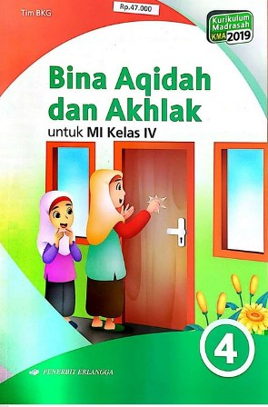
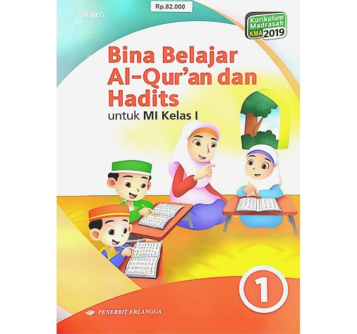

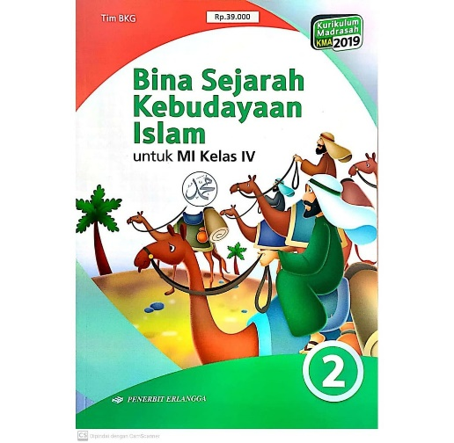
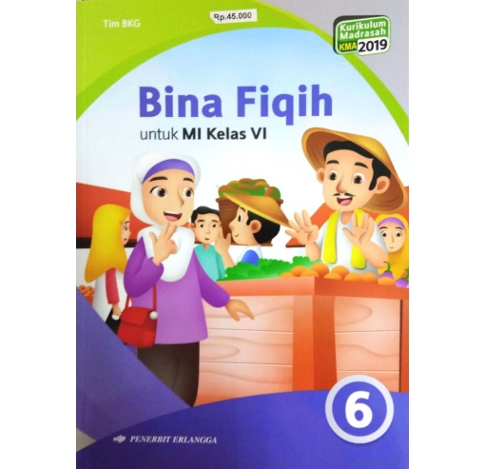

.......................,………………………….
Pemesan,

(………………………………………)

 |  | CONTACT PERSON : 085-74881-3698 (CHANKI TELP )
 | '081 2177 36 636 ( CHANKI WA )

